Sheet1
FILE TO FILE
ASIS > NAS | TOBE > NAS
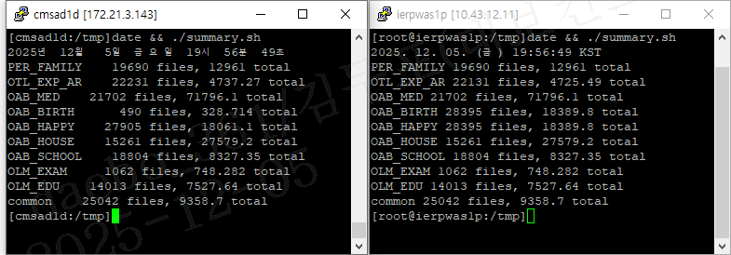

BLOB TO FILE
ASIS → 이관DB | TOBE > NAS

